Biyokimya
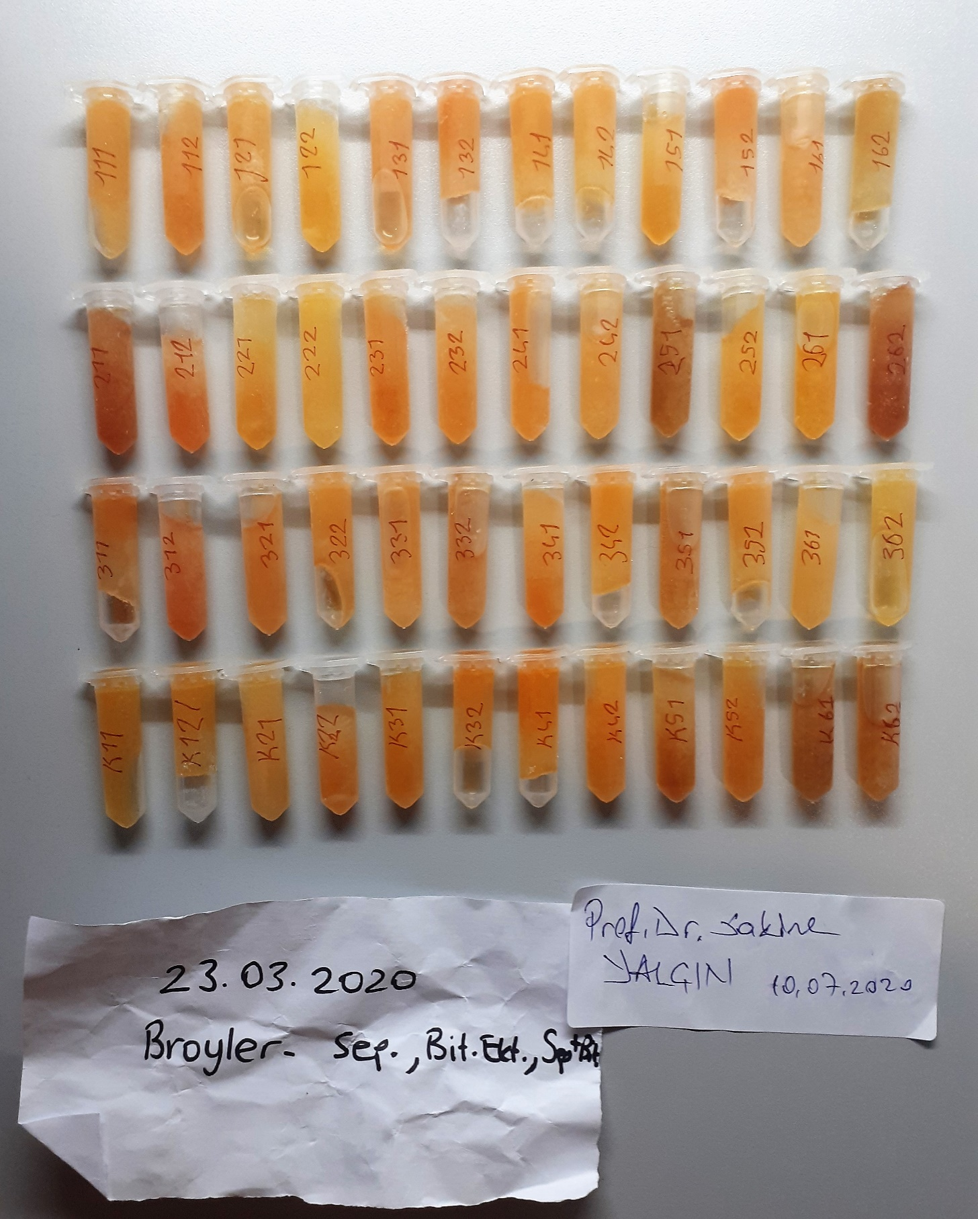
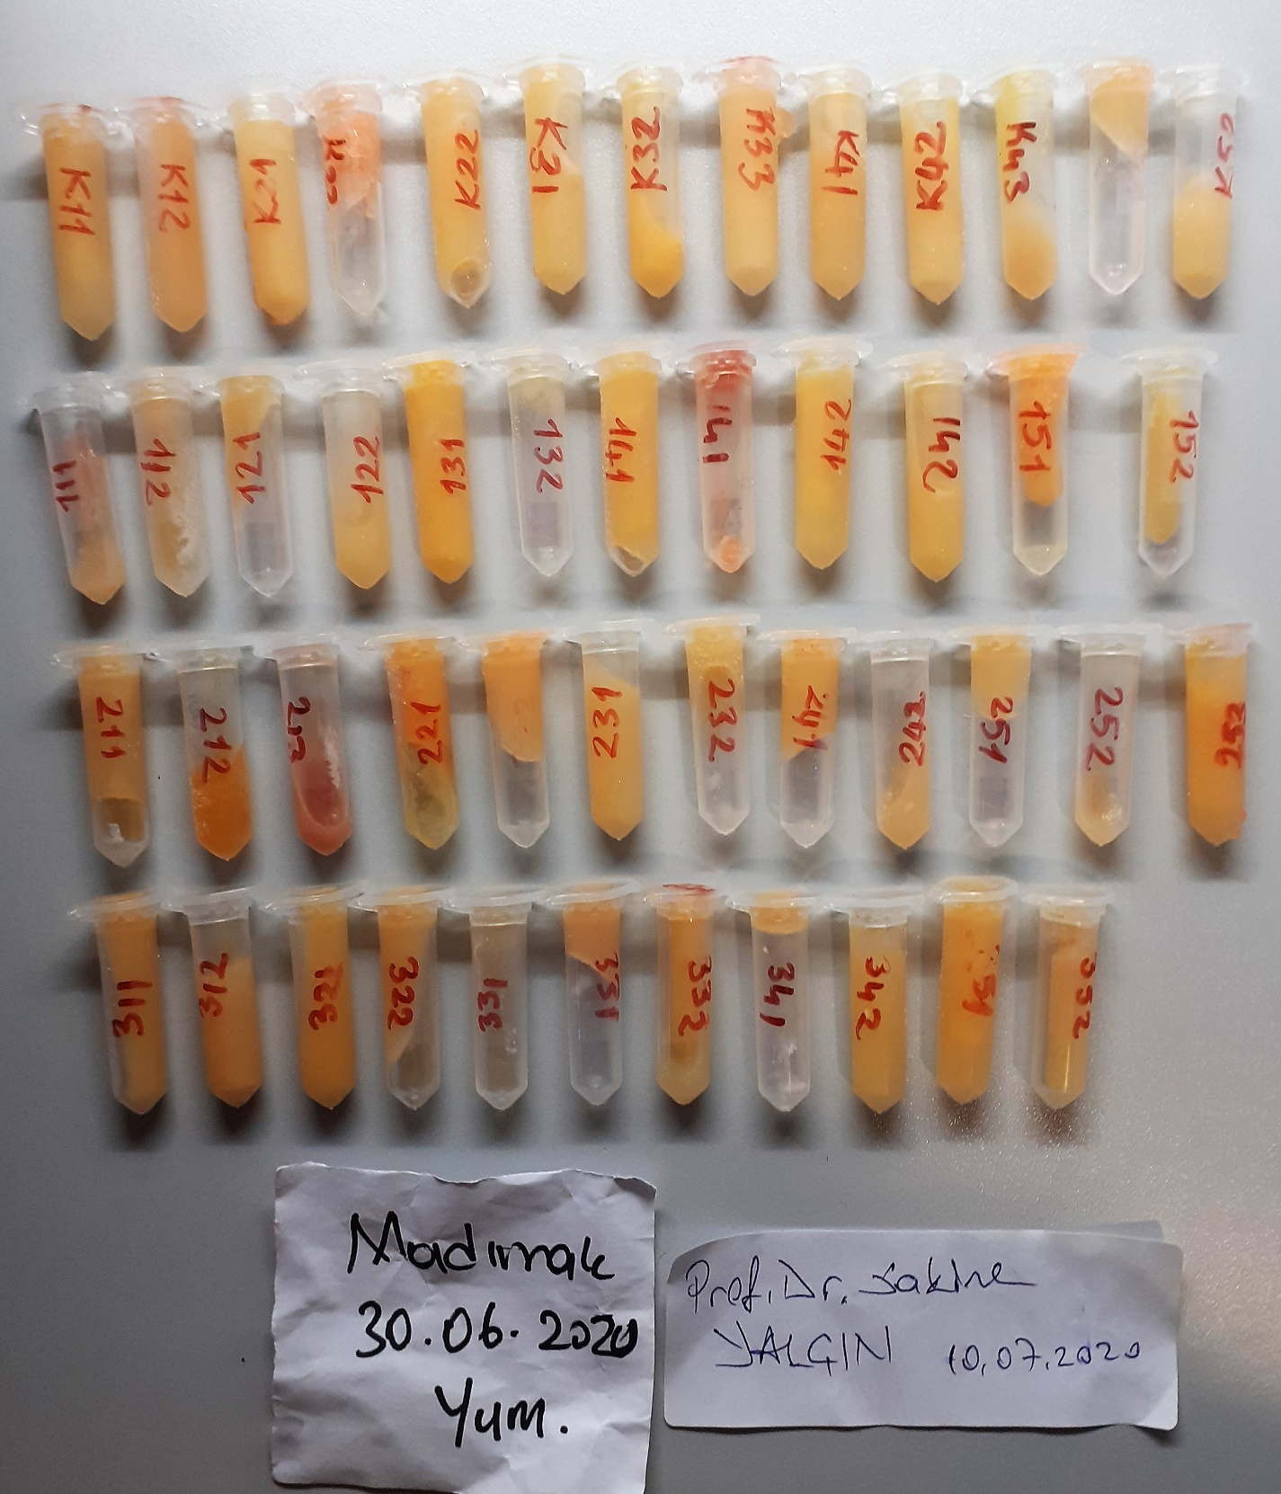
Numune Adı | TAS(mmol/L) | TOS (µmol/L) | OSI | CHOL (mg/dl) | TG (mg/dl) | TP (g/dl)
Broyler-111 | 1.27 | 5.56 | 0.438 | 104 | 25 | 2.67 | Kullanılan cihaz: Mindray marka BS400 model tam otomatik biyokimya cihazı
Broyler-121 | 1.82 | 4.65 | 0.255 | 120 | 38 | 2.95 | TAS: Total Antioxidant Status
Broyler-122 | 2.19 | 3.67 | 0.168 | 180 | 70 | 4 | TOS: Total Oxidant Status
Broyler-132 | 1.59 | 8.2 | 0.516 | 168 | 42 | 3.18 | OSI: Oxidative Stress Index
Broyler-141 | 1.46 | 5.79 | 0.397 | 149 | 52 | 2.97 | TP: Total Protein
Broyler-142 | 2.01 | 4.04 | 0.201 | 134 | 68 | 3.17 | CHOL: Cholesterol Total
Broyler-151 | 1.41 | 4.18 | 0.296 | 129 | 44 | 2.92 | TG: Triglycerides
Broyler-161 | 1.27 | 6 | 0.472 | 134 | 27 | 2.79
Broyler-162 | 1.51 | 2.67 | 0.177 | 110 | 39 | 2.79
Broyler-212 | 1.75 | 9.84 | 0.562 | 111 | 41 | 2.91
Broyler-221 | 1.28 | 4.35 | 0.340 | 112 | 50 | 2.76
Broyler-222 | 1.3 | 2.26 | 0.174 | 122 | 42 | 2.74
Broyler-231 | 1.53 | 7.55 | 0.493 | 107 | 44 | 3.48
Broyler-232 | 1.81 | 6.44 | 0.356 | 142 | 63 | 2.99
Broyler-241 | 1.39 | 6.84 | 0.492 | 126 | 42 | 3.07
Broyler-242 | 1.7 | 4.93 | 0.290 | 126 | 55 | 2.96
Broyler-252 | 1.38 | 7.46 | 0.541 | 127 | 47 | 2.99
Broyler-261 | 1.59 | 5.07 | 0.319 | 142 | 42 | 2.97
Broyler-311 | 1.27 | 9.05 | 0.713 | 132 | 55 | 2.82
Broyler-321 | 1.1 | 6.58 | 0.598 | 149 | 27 | 2.78
Broyler-322 | 1.39 | 5.91 | 0.425 | 121 | 39 | 2.95
Broyler-331 | 1.26 | 6.01 | 0.477 | 106 | 38 | 2.83
Broyler-341 | 1.58 | 7.45 | 0.472 | 121 | 37 | 2.69
Broyler-342 | 1.24 | 5.42 | 0.437 | 130 | 22 | 3.1
Broyler-352 | 1.45 | 3.92 | 0.270 | 154 | 28 | 2.84
Broyler-361 | 1.24 | 4.42 | 0.356 | 129 | 12 | 3.16
Broyler-362 | 1.22 | 5.01 | 0.411 | 114 | 22 | 2.52
Broyler-K11 | 1.81 | 4.73 | 0.261 | 113 | 45 | 3.04
Broyler-K12 | 1.44 | 3.93 | 0.273 | 121 | 63 | 2.88
Broyler-K21 | 1.59 | 3.76 | 0.236 | 114 | 49 | 2.3
Broyler-K22 | 1.38 | 8.14 | 0.590 | 118 | 47 | 2.72
Broyler-K31 | 1.5 | 6.56 | 0.437 | 119 | 51 | 2.67
Broyler-K32 | 1.36 | 5.77 | 0.424 | 111 | 23 | 3.05
Broyler-K41 | 1.48 | 5.84 | 0.395 | 126 | 46 | 2.57
Broyler-K42 | 1.53 | 7.13 | 0.466 | 133 | 42 | 2.74
Broyler-K52 | 1.52 | 6.04 | 0.397 | 126 | 48 | 3.16
Madımak(yum.)-K11 | 1.58 | 3.2 | 0.203 | 58 | 631 | 5.76
Madımak(yum.)-K12 | 1.9 | 3.24 | 0.171 | 102 | 639 | 5.37
Madımak(yum.)-K21 | 2.01 | 6.35 | 0.316 | 91 | 723 | 5.77
Madımak(yum.)-K22 | 1.39 | 2.3 | 0.165 | 66 | 744 | 5.71
Madımak(yum.)-K31 | 1.78 | 1.53 | 0.086 | 74 | 740 | 5.06
Madımak(yum.)-K32 | 1.87 | 8.65 | 0.463 | 49 | 634 | 6.62
Madımak(yum.)-K33 | 1.61 | 2.06 | 0.128 | 80 | 741 | 6.01
Madımak(yum.)-K41 | 1.52 | 3.06 | 0.201 | 65 | 741 | 5.84
Madımak(yum.)-K42 | 1.51 | 4.26 | 0.282 | 61 | 751 | 5.78
Madımak(yum.)-K43 | 1.78 | 4.01 | 0.225 | 74 | 701 | 6.21
Madımak(yum.)-K52 | 1.86 | 5.7 | 0.306 | 103 | 729 | 5.94
Madımak(yum.)-122 | 1.76 | 3.49 | 0.198 | 82 | 738 | 5.33
Madımak(yum.)-131 | 2 | 5.31 | 0.265 | 48 | 644 | 6.32
Madımak(yum.)-141 | 1.55 | 3.15 | 0.203 | 52 | 586 | 6.44
Madımak(yum.)-142 | 1.56 | 3.72 | 0.238 | 53 | 734 | 6
Madımak(yum.)-151 | 1.51 | 4.94 | 0.327 | 55 | 623 | 6.25
Madımak(yum.)-211 | 1.9 | 6.03 | 0.317 | 109 | 728 | 5.87
Madımak(yum.)-212 | 1.86 | 2.88 | 0.155 | 105 | 268 | 4.53
Madımak(yum.)-221 | 2.06 | 9.4 | 0.456 | 70 | 743 | 6.87
Madımak(yum.)-222 | 1.59 | 4.28 | 0.269 | 64 | 741 | 5.57
Madımak(yum.)-231 | 1.51 | 3.28 | 0.217 | 78 | 745 | 5.54
Madımak(yum.)-241 | 1.62 | 4.88 | 0.301 | 80 | 742 | 5.02
Madımak(yum.)-242 | 1.71 | 3.99 | 0.233 | 61 | 648 | 5.15
Madımak(yum.)-253 | 1.43 | 6.13 | 0.429 | 65 | 749 | 6.64
Madımak(yum.)-311 | 2.09 | 6 | 0.287 | 68 | 748 | 5.85
Madımak(yum.)-312 | 1.96 | 4.84 | 0.247 | 96 | 735 | 5.53
Madımak(yum.)-321 | 1.78 | 6.27 | 0.352 | 86 | 726 | 6.51
Madımak(yum.)-322 | 1.8 | 5.16 | 0.287 | 48 | 557 | 6.23
Madımak(yum.)-332 | 1.4 | 2.52 | 0.180 | 61 | 700 | 5.36
Madımak(yum.)-342 | 1.23 | 0.87 | 0.071 | 54 | 528 | 4.64
Madımak(yum.)-351 | 1.46 | 3.02 | 0.207 | 62 | 702 | 5.78
Madımak(yum.)-352 | 1.21 | 0.91 | 0.075 | 45 | 515 | 4.92

